상품제안서
여행용 레디백 / 미니 캐리어 14인치 | 상품코드: F24965

 |  |  |  |  |  |  | 02-412-0044 | www.easy1.co.kr
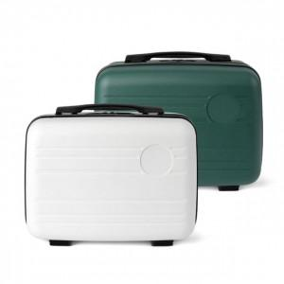

【상세/제작정보】

【인쇄/포장옵션】 | 레이저, 에폭시, 풀칼라 / 포장불가능

【공급단가】 | 수량 | 50~ | 100~ | 500~ | 1,000~ | 2,000~
*VAT별도 | 단가 | 15,900원 | 15,650원 | 15,270원 | 14,890원 | 14,630원

【상품 URL】 | https://easy1.co.kr:443/src/goods_detail.php?gdno=24965

